Прайс лист для профиля
Профиль анодированный алюминиевый
Артикул | Вид | Длина | Цена сырой без покрытия. за мп | Цена покрытия. за мп
Профиль универсальный ОсноваДел якарь R14 |  | 3000мм | 286р.
Профиль врезной Основадел 3Д |  | 3000 | 286р. | не требует
Профиль торцевой арт. Г8 |  | 3000мм | 117р. | 100
Профиль торцевой арт. Г10-11 |  | 3000мм | 117р. | 100
Профиль торцевой арт. Г 16 мм |  | 3000мм | 143р. | 100
Профиль угловой арт. Е8 |  | 3000мм | 201р. | 100
Профиль угловой арт. Е10-11 |  | 3000мм | 201р. | 100
Профиль угловой арт. Е 16 мм |  | 3000мм | 357р. | 100
Профиль соединительный арт. Н8 |  | 3000мм | 139р. | 100
Профиль соединительный арт. Н10-11 |  | 3000мм | 139р. | 100
Профиль соединительный арт. Н 16 мм |  | 3000мм | 146р. | 100
Профиль соединительный Омега (7, 10 мм) |  | 3000мм | 134р. | 100
Декоративная накладка Пи для профиля Омега |  | 3000мм | 120р. | 100
Уголок арт. У15 (У20, У25, У35, У35, У40, У45) |  | 3000мм | договарная | 100
Алюминиевый профиль - держатель для накладных профилей П16/8 и П16/4 |  | 3000мм | 120р. | не требует
Накладной алюминиевый профиль П16/4 крышка |  | 3000мм | 150р. | 100
Накладка Т-образная арт. Т10 |  | 3000мм | 85р. | 100
Алюминиевый профиль арт. Пи заглушка |  | 3000мм | 54р. | 100
Алюминиевый отделочный профиль арт. L 12 торцевой для панелей 12 мм, 3м. |  | 3000мм | 107р. | 100
Алюминиевый отделочный профиль арт. F 12, 13 угловой для панелей 12 мм, 3 м. |  | 3000мм | 117р. | 100
Алюминиевый профиль "Чайка" для светодиодного светильника 3м | 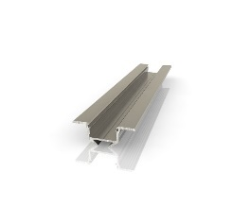 | 3000мм | 432р. | 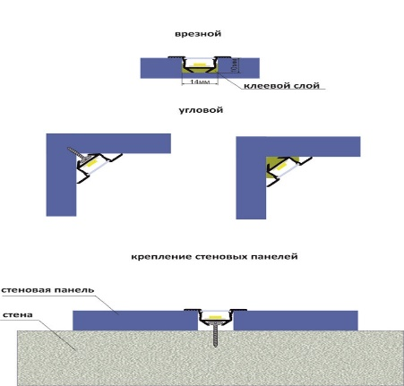
Рассеиватель для накладных светодиодных профилей |  | 3000мм | 189р. | 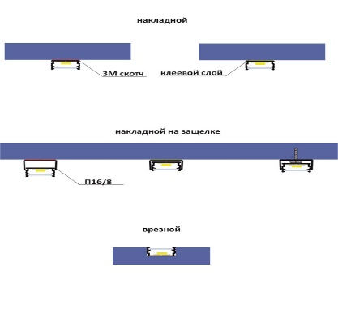
Алюминиевый профиль "Чайка" 2 для светодиодного светильника 3м |  | 4000мм | 360р. | 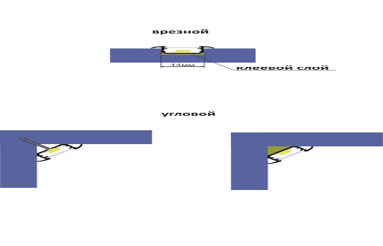
Алюминиевый профиль "Чайка" 3 для светодиодного светильника 3м |  | 4000мм | 432р. | 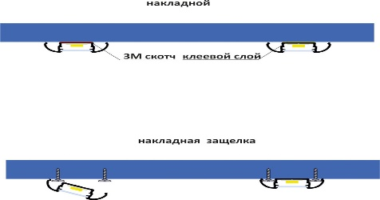
Профиль-плинтус для светодиодов арт. ППС |  | 3000мм | 810р. | 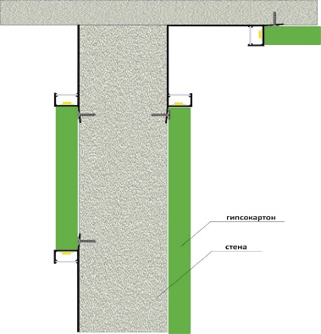
Профиль-плинтус для светодиодов арт. ПРС |  | 3000мм | 810р. | 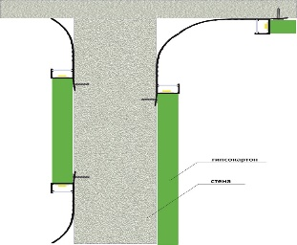
Профиль для светодиодов (накладной и врезной) арт. ПСК |  | 3000мм | 288р. | 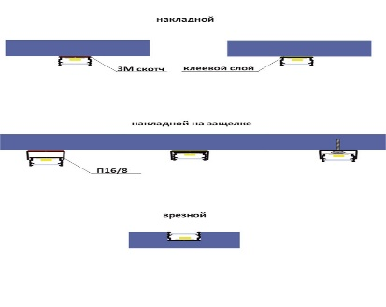
Плинтус алюминиевый теневой арт. ПТ для стеновых панелей | 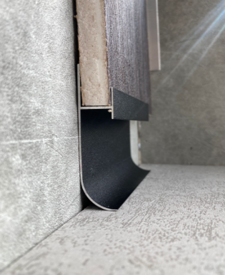 | 3000мм | 350р.

